参数
 | 产品名称 | 参考图片 | 规格 | 数量 | 单位 | 参数
1 | 条形会议桌 | 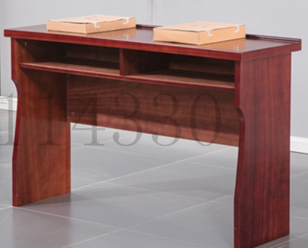 | 1.2米 | 15 | 张 | 1、基材：采用优质 E0 级环保中密度纤维板，甲醛含量≤0.035mg/m³，吸水膨胀率厚度 8%-9.3%，板材经过防虫，防腐处理，抗弯力强，不易变形，通过握螺钉力测试标准。2、面材：表面贴合采用≥0.6mm 胡桃木皮，含水率 9%-16%，采用实木封边条工艺，封边严密、平整；3、油漆：采用水性油漆工艺；面漆采 用水性 UV X 分哑清面漆，细度不得高 于 7.5，耐磨性0.0065g；底漆采用水性高透明底漆，表干≤30min,实干≤ 6h，，经过五底三面油漆工序，表面木纹纹理清晰，无发白、流挂及明显划伤，色泽均匀、光滑耐用，达到国际 E1 级环保标准；4、粘合剂：选用优质净味家具类拼板胶，其中总挥发性有机物含量≤30g/L， 甲苯+二甲苯0.02g/kg，苯≤60 / 96 0.02g/kg,游离甲醛≤0.15g/kg。 5、五金配件：采用优质五金件，金属镀层耐腐蚀性能符合国家标准。
2 | 实木会议椅 | 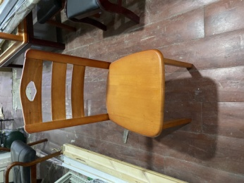 | 常规 | 30 | 把 | 1、使用实木全木结构，无死节、腐朽及虫眼现象，经防腐、防虫、防潮等处理，含水率小于所在地区年平均木材平衡含水率。选用环保水性油漆涂饰 ，挥发性有机化合物（VOC）≤60g/L ，游离甲醛≤5mg/kg。表面光亮平整，油漆无颗粒，漆膜硬度高，光滑明净，达到HJ 2537-2014 环境标志产品技术要求标准。 2、质量工艺要求：台面平整，颜色均匀，木材拼接紧密，转角过渡自然，封边采用PVC同色封边，要求平整顺滑无缝隙。 3、产品成品满足GB/T 3324-2017 木家具通用技术条件GB 18584-2001 室内装饰装修材料 木家具中有害物质限量标准。底脚平稳性≤0.4 mm .漆膜耐冷热温差：高温（40±2）℃，相对湿度（95±3）％，1h。低温（- 20±2）℃，1h。3周期。应 无鼓泡、裂缝和明显失光无鼓泡、裂缝 和明显失光.木制件甲醛释放量≤0.4mg/L .
3 | 钢制文件柜 | 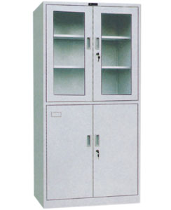 | 1800*850*400 | 4 | 组 | 采用优质加厚冷轧钢板经剪切，冲压，折弯，焊接，装配面成。板材厚度≥0.8㎜，焊接部分采用高标准熔接焊，表面平整光滑。柜面：采用环保型粉末静电喷塑，对人体及周围环境不产生危害，无毒、无副作用，使用时无异味。格板高度可调，坚固耐用，性能优良，可存放大量书籍不变形，配四张格板。文件柜专用锁具和拉手。透明玻璃厚度≥5mm。颜色为浅灰色。
4 | 钢制15门储物柜 |  | 1000*400*2000 | 1 | 组 | 采用优质加厚冷轧钢板经剪切，冲压，折弯，焊接，装配面成。板材厚度≥0.8㎜，焊接部分采用高标准熔接焊，表面平整光滑。柜面：采用环保型粉末静电喷塑，对人体及周围环境不产生危害，无毒、无副作用，使用时无异味。格板高度可调，坚固耐用，性能优良，可存放大量书籍不变形，配四张格板。文件柜专用锁具和拉手。透明玻璃厚度≥5mm。颜色为浅灰色。
5 | 升降电脑椅 |  | 600*620*1050 | 12 | 把 | 优质尼龙脚轮 ，国产优质防爆气杆，中班蝴蝶底盘 ，坐垫虎鲨头型5.5mm厚定型海棉（带8条防滑透气凹槽，具备散热功能），内衬优质曲木板 。PA尼龙加玻璃纤维注塑一体成型S型背框，人体工学原理设计，M型腰框无任何螺丝连接、腰靠上下滑动调节功能，加厚独特倒V型全实心注融PP三角拉力扶手，结构稳定。优质牛筋细系列黑色特网，耐磨性强，透气和防静电性能优越，坐感舒适，外形尺寸允许误差5mm，符合国家环保要求。
6 | 定制置物柜 | 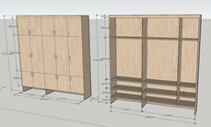 | 2000*350*2110 | 1 | 组 | 采用E1级环保多层实木板，板材并经过防潮、防虫、防腐处理，木材干燥率应低于10%含水率，甲醛释放量不超过1.0mg/ L，色泽一致，表面平整光滑，耐磨性好，表面光泽度高，无颗粒，无气泡，无渣点，颜色均匀。五金件：选用优质五金配件，高强度合金，多层电镀，支承强度大，表面高防腐蚀力，表面光亮美观，无色差，耐氧化、防锈耐磨，不易产生划痕
7 | 钢制上下床 | 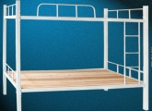 | 900*1800*2000 | 5 | 张 | 全部采用壁厚为≥1.2mm矩管，承重≥300Kg，配木制床板2张，采用环保型粉末静电喷塑，对人体及周围环境不产生危害，无毒、无副作用，使用时无异味，焊接牵固，光滑美观。带两张12㎜多层实木板两张，普通棕垫两张
质保期：≥3年。

